1
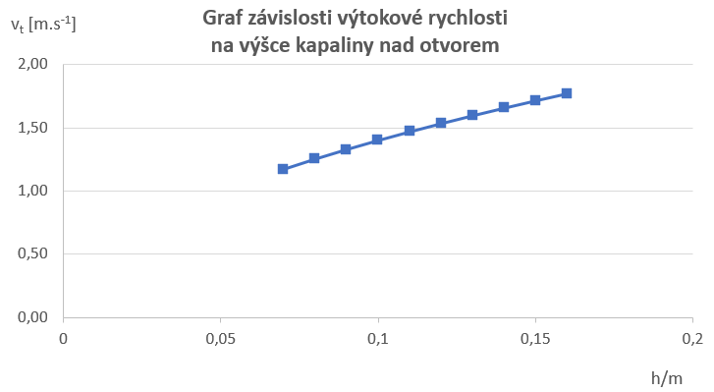
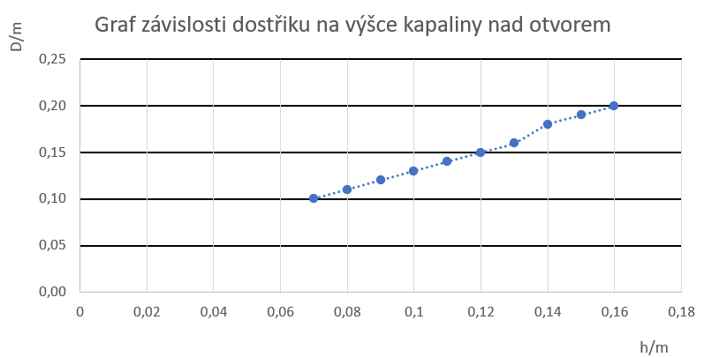
 |  |  | H= | 0.1 | m
1. | 0.16 | 0.20
2. | 0.15 | 0.19
3. | 0.14 | 0.18
4. | 0.13 | 0.16
5. | 0.12 | 0.15
6. | 0.11 | 0.14
7. | 0.10 | 0.13
8. | 0.09 | 0.12
9. | 0.08 | 0.11
10. | 0.07 | 0.10

2
1. | 129 |  | d = | 0.004 | m
2. | 150 |  | t = | 15 | s
3. | 140
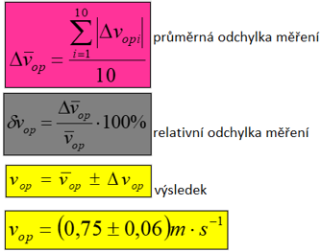
4. | 132
5. | 125
6. | 128
7. | 166
8. | 154
9. | 145
10. | 143

 |  | relativní odchylka měření

